상품제안서
이노그랩 C3 USB OTG (C타입)(16GB~128GB) | 상품코드: F20322

 |  |  |  |  |  |  | 02-412-0044 | www.easy1.co.kr
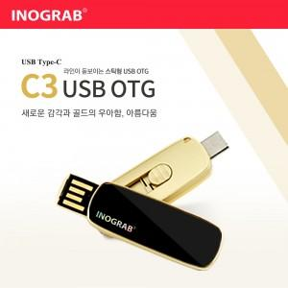

【상세/제작정보】 | 부드러운 곡선 바디에 골드 프레임이 더해져 고급스러움 돋보이는 제품

【인쇄/포장옵션】 | 풀칼라 / 시판박스

【공급단가】 | 수량 | 100~ | 300~ | 500~ | 1,000~ | 3,000~
*VAT별도 | 16GB | 12,000원 | 11,800원 | 11,500원 | 11,290원 | 11,000원
 | 32GB | 14,400원 | 14,160원 | 13,800원 | 13,560원 | 13,200원
 | 64GB | 18,000원 | 17,700원 | 17,250원 | 16,950원 | 16,500원
 | 128GB | 22,800원 | 22,420원 | 21,850원 | 21,460원 | 20,900원

【상품 URL】 | https://dev.easy1.co.kr:443/src/goods_detail.php?gdno=20322

